101 住宅地の平均価格
101 住宅地の平均価格

 | 時点 2025(R7)年7月1日（毎年）
 | 単位 円／㎡ |  |  |  |  |  |  |  | 偏差値 |  | 55.0
順位 |  | 都道府県名 |  | 数 値 |  |  | 順位 | 都道府県名 |  | 数 値

 |  | 0 | 全 国 |  | 58,315 | 0.0 | 24 | 0 | 群 馬 |  | 31,400
1 |  | 0 | 東 京 |  | 466,400 | 0.0 | 25 | 0 | 富 山 |  | 31,200
2 |  | 0 | 神奈川 |  | 205,200 | 0.0 | 26 | 0 | 岡 山 |  | 30,600
3 |  | 0 | 大 阪 |  | 166,100 | 0.0 | 27 | 0 | 高 知 |  | 30,500
4 |  | 0 | 埼 玉 |  | 126,100 | 0.0 | 28 | 0 | 福 井 |  | 30,400
5 |  | 0 | 愛 知 |  | 119,900 | 0.0 | 29 | 0 | 徳 島 |  | 28,700
6 |  | 0 | 京 都 |  | 117,800 | 0.0 | 30 | 0 | 三 重 |  | 28,300
6 |  | 0 | 兵 庫 |  | 117,800 | 0.0 | 31 | 0 | 鹿児島 |  | 28,000
8 |  | ◎ | 千 葉 |  | 94,900 | 0.0 | 32 | 0 | 大 分 |  | 27,900
9 |  | 0 | 福 岡 |  | 75,100 | 0.0 | 33 | 0 | 岩 手 |  | 26,700
10 |  | 0 | 沖 縄 |  | 74,900 | 0.0 | 34 | 0 | 山 口 |  | 26,300
11 |  | 0 | 静 岡 |  | 64,600 | 0.0 | 35 | 0 | 長 崎 |  | 26,100
12 |  | 0 | 広 島 |  | 62,200 | 0.0 | 36 | 0 | 新 潟 |  | 25,700
13 |  | 0 | 奈 良 |  | 53,600 | 0.0 | 36 | 0 | 長 野 |  | 25,700
14 |  | 0 | 宮 城 |  | 52,900 | 0.0 | 38 | 0 | 宮 崎 |  | 25,100
15 |  | 0 | 石 川 |  | 50,000 | 0.0 | 39 | 0 | 北海道 |  | 24,600
16 |  | 0 | 滋 賀 |  | 48,700 | 0.0 | 40 | 0 | 福 島 |  | 24,100
17 |  | 0 | 茨 城 |  | 35,800 | 0.0 | 41 | 0 | 山 梨 |  | 23,100
18 |  | 0 | 和歌山 |  | 35,400 | 0.0 | 41 | 0 | 佐 賀 |  | 23,100
19 |  | 0 | 愛 媛 |  | 34,300 | 0.0 | 43 | 0 | 島 根 |  | 20,300
20 |  | 0 | 栃 木 |  | 34,100 | 0.0 | 44 | 0 | 山 形 |  | 20,100
21 |  | 0 | 岐 阜 |  | 33,000 | 0.0 | 45 | 0 | 鳥 取 |  | 18,900
22 |  | 0 | 香 川 |  | 32,900 | 0.0 | 46 | 0 | 青 森 |  | 16,200
住宅地の平均価格
北海道 | 24600
青 森 | 16200
岩 手 | 26700
宮 城 | 52900
秋 田 | 13500
山 形 | 20100
福 島 | 24100
茨 城 | 35800
栃 木 | 34100
群 馬 | 31400
埼 玉 | 126100
千 葉 | 94900
東 京 | 466400
神奈川 | 205200
新 潟 | 25700
富 山 | 31200
石 川 | 50000
福 井 | 30400
山 梨 | 23100
長 野 | 25700
岐 阜 | 33000
静 岡 | 64600
愛 知 | 119900
三 重 | 28300
滋 賀 | 48700
京 都 | 117800
大 阪 | 166100
兵 庫 | 117800
奈 良 | 53600
和歌山 | 35400
鳥 取 | 18900
島 根 | 20300
岡 山 | 30600
広 島 | 62200
山 口 | 26300
徳 島 | 28700
香 川 | 32900
愛 媛 | 34300
高 知 | 30500
福 岡 | 75100
佐 賀 | 23100
長 崎 | 26100
熊 本 | 32600
大 分 | 27900
宮 崎 | 25100
鹿児島 | 28000
沖 縄 | 74900
23 |  | 0 | 熊 本 |  | 32,600 | 0.0 | 47 | 0 | 秋 田 |  | 13,500

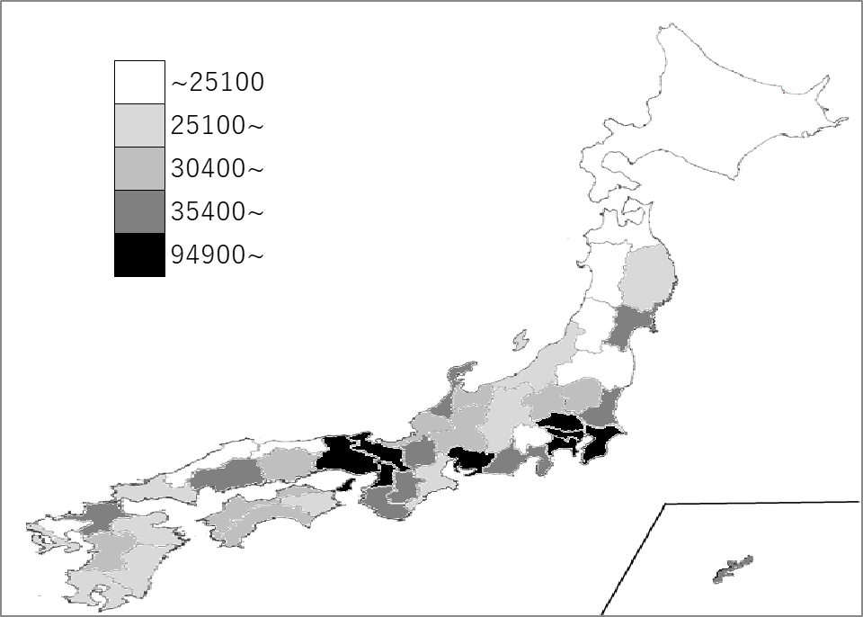
千葉県の推移
令和2年 | 75600 | 8
令和3年 | 76500 | 8
令和4年 | 79300 | 8
令和5年 | 83200 | 8
令和6年 | 89000 | 8
令和3年 | 76500 | 8
令和4年 | 79300 | 8
令和5年 | 83200 | 8
令和6年 | 89000 | 8
令和7年 | 94900 | 8

《備 考》 ・資料出所 国土交通省「都道府県地価調査」 ・算出方法 全国値は、各都道府県値の単純平均値です。 ・参 考 変動率(前年と継続する基準地の価格の変動率の単純平均)は、 全国 1.0、東京圏 3.9、千葉県 3.3です。

